4. 常住人口
 | 4. 常住人口

 | 時点 2025(R7)年10月1日（毎年） |  |  |  |  |  | 平 均 値 |  |  | 116,244
 | 単位 人 |  |  |  |  |  | 標準偏差 |  |  | 181,299
 | 市町村名 | 指標 | 順位 |  | 備考 | 市町村名 | 指標 | 順位 |  | 備考

 | 千葉県 | 6,277,188 |  | － |  | 八街市 | 65,256 |  | 22
 | 千葉市 | 987,361 |  | 1 |  | 印西市 | 109,254 |  | 17
 | 銚子市 | 52,235 |  | 27 |  | 白井市 | 60,994 |  | 24
 | 市川市 | 502,554 |  | 3 |  | 富里市 | 49,611 |  | 28
 | 船橋市 | 651,220 |  | 2 |  | 南房総市 | 32,166 |  | 34
 | 館山市 | 42,201 |  | 31 |  | 匝瑳市 | 32,155 |  | 35
 | 木更津市 | 136,881 |  | 13 |  | 香取市 | 66,646 |  | 21
 | 松戸市 | 501,080 |  | 4 |  | 山武市 | 45,328 |  | 30
 | 野田市 | 151,531 |  | 12 |  | いすみ市 | 32,602 |  | 33
 | 茂原市 | 83,652 |  | 19 |  | 大網白里市 | 46,418 |  | 29
 | 成田市 | 134,316 |  | 14 |  | 酒々井町 | 20,120 |  | 38
 | 佐倉市 | 163,529 |  | 11 |  | 栄町 | 19,269 |  | 39
 | 東金市 | 56,658 |  | 26 |  | 神崎町 | 5,497 |  | 54
 | 旭市 | 60,125 |  | 25 |  | 多古町 | 12,508 |  | 43
 | 習志野市 | 175,965 |  | 9 |  | 東庄町 | 11,955 |  | 44
 | 柏市 | 438,039 |  | 5 |  | 九十九里町 | 12,978 |  | 41
 | 勝浦市 | 14,903 |  | 40 |  | 芝山町 | 6,478 |  | 48
 | 市原市 | 261,143 |  | 6 |  | 横芝光町 | 20,575 |  | 37
 | 流山市 | 215,044 |  | 7 |  | 一宮町 | 11,878 |  | 45
 | 八千代市 | 205,995 |  | 8 |  | 睦沢町 | 6,282 |  | 51
 | 我孫子市 | 130,390 |  | 15 |  | 長生村 | 12,896 |  | 42
 | 鴨川市 | 29,540 |  | 36 |  | 白子町 | 9,580 |  | 46
 | 鎌ケ谷市 | 110,079 |  | 16 |  | 長柄町 | 6,070 |  | 53
 | 君津市 | 77,932 |  | 20 |  | 長南町 | 6,381 |  | 49
 | 富津市 | 38,701 |  | 32 |  | 大多喜町 | 7,907 |  | 47
 | 浦安市 | 172,949 |  | 10 |  | 御宿町 | 6,322 |  | 50
 | 四街道市 | 94,915 |  | 18 |  | 鋸南町 | 6,089 |  | 52
 | 袖ケ浦市 | 65,035 |  | 23

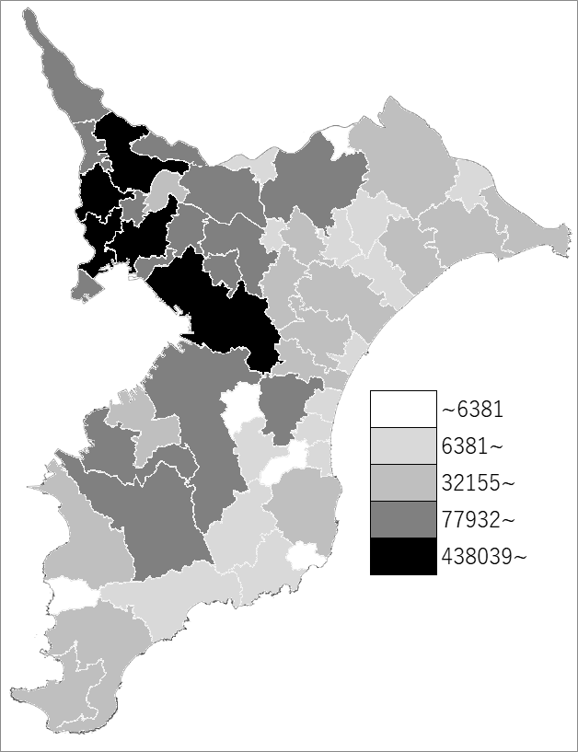
 | 千葉県の推移
令和3年 | 6278007
令和4年 | 6275278
令和5年 | 6273530
令和6年 | 6275423
令和7年 | 6277188

《備 考》 ・資料出所 統計課「千葉県毎月常住人口調査」 ・算出方法 直近の国勢調査人口を基準とし、これに毎月の住民基本台帳の増減数を 加算して集計しています。令和元年は平成27年国勢調査人口を基準とし ています。

